ENCARGOS SOCIAIS
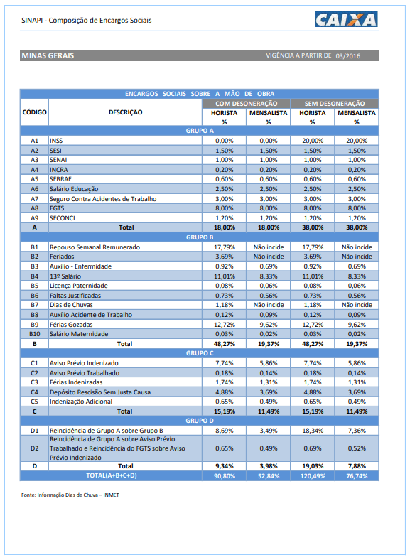

Curva ABC
CURVA ABC

ÓRGÃO CONTRATANTE: TRIBUNAL REGIONAL FEDERAL DA 6ª REGIÃO
OBJETO: Contratação de empresa especializada para levantamento cadastral, com desenvolvimento em plataforma BIM (Building Information Modeling) e elaboração de Projeto Básico, destinados à contratação de empresa de manutenção preventiva e corretiva no âmbito dos Edifícios SEDE da seccional de Belo Horizonte-MG.
DATA-BASE SINAPI NÃO DESONERADO MENSALISTA: 10/2022

ITEM | DISCIPLINAS | VALOR | % | % ACUMULADO | CONCEITO
1.1 | Levantamento Cadastral em BIM (Edifício AFP) | 101,301.83 | 11.23% | 11.23% | A
2.1 | Levantamento Cadastral em BIM (Edifício ERA) | 101,301.83 | 11.23% | 22.45% | A
3.1 | Levantamento Cadastral em BIM (Edifício ODC) | 101,301.83 | 11.23% | 33.68% | A
5.1 | Levantamento Cadastral em BIM (Galpão - Arquivo Judicial) | 52,676.95 | 5.84% | 39.51% | A
1.2 | Memorial de Descritivo e Justificado (Edifício AFP) | 33,767.28 | 3.74% | 43.26% | A
1.6 | Plano de Manutenção, Operação e Controle - PMOC (Edifício AFP) | 33,767.28 | 3.74% | 47.00% | A
2.2 | Memorial de Descritivo e Justificado (Edifício ERA) | 33,767.28 | 3.74% | 50.74% | A
2.6 | Plano de Manutenção, Operação e Controle - PMOC (Edifício ERA) | 33,767.28 | 3.74% | 54.48% | A
3.2 | Memorial de Descritivo e Justificado (Edifício ODC) | 33,767.28 | 3.74% | 58.22% | A
3.6 | Plano de Manutenção, Operação e Controle - PMOC (Edifício ODC) | 33,767.28 | 3.74% | 61.96% | A
4.1 | Levantamento Cadastral em BIM (Edifício NUCON) | 24,312.44 | 2.69% | 64.66% | A
6.1 | Levantamento Cadastral em BIM (Casa Central de Perícias) | 24,312.44 | 2.69% | 67.35% | B
1.4 | Especificação Técnica Específica - ETE (Edifício AFP) | 22,511.52 | 2.49% | 69.85% | B
1.5 | Planilhas Orçamentárias e de Quantitativos PSQ's (Edifício AFP) | 22,511.52 | 2.49% | 72.34% | B
2.4 | Especificação Técnica Específica - ETE (Edifício ERA) | 22,511.52 | 2.49% | 74.84% | B
2.5 | Planilhas Orçamentárias e de Quantitativos PSQ's (Edifício ERA) | 22,511.52 | 2.49% | 77.33% | B
3.4 | Especificação Técnica Específica - ETE (Edifício ODC) | 22,511.52 | 2.49% | 79.83% | B
3.5 | Planilhas Orçamentárias e de Quantitativos PSQ's (Edifício ODC) | 22,511.52 | 2.49% | 82.32% | B
5.2 | Memorial Descritivo e Justificativo (Galpão - Arquivo Judicial) | 17,558.98 | 1.95% | 84.27% | B
5.6 | Plano de Manutenção, Operação e Controle - PMOC (Galpão - Arquivo Judicial) | 17,558.98 | 1.95% | 86.21% | B
5.4 | Especificação Técnica Específica - ETE (Galpão - Arquivo Judicial) | 11,705.99 | 1.30% | 87.51% | B
5.5 | Planilhas Orçamentárias e de Quantitativos PSQ's (Galpão - Arquivo Judicial) | 11,705.99 | 1.30% | 88.81% | B
1.3 | Especificação Técnica Geral - ETG (Edifício AFP) | 11,255.76 | 1.25% | 90.05% | C
2.3 | Especificação Técnica Geral - ETG (Edifício ERA) | 11,255.76 | 1.25% | 91.30% | C
3.3 | Especificação Técnica Geral - ETG (Edifício ODC) | 11,255.76 | 1.25% | 92.55% | C
4.2 | Memorial Descritivo e Justificativo (Edifício NUCON) | 8,104.15 | 0.90% | 93.45% | C
4.6 | Plano de Manutenção, Operação e Controle - PMOC (Edifício NUCON) | 8,104.15 | 0.90% | 94.34% | C
6.2 | Memorial Descritivo e Justificativo (Casa Central de Perícias) | 8,104.15 | 0.90% | 95.24% | C
6.6 | Plano de Manutenção, Operação e Controle - PMOC (Casa Central de Perícias) | 8,104.15 | 0.90% | 96.14% | C
5.3 | Especificação Técnica Geral - ETG (Galpão - Arquivo Judicial) | 5,852.99 | 0.65% | 96.79% | C
4.4 | Especificação Técnica Específica - ETE (Edifício NUCON) | 5,402.76 | 0.60% | 97.39% | C
4.5 | Planilhas Orçamentárias e de Quantitativos PSQ's (Edifício NUCON) | 5,402.76 | 0.60% | 97.99% | C
6.4 | Especificação Técnica Específica - ETE (Casa Central de Perícias) | 5,402.76 | 0.60% | 98.59% | C
6.5 | Planilhas Orçamentárias e de Quantitativos PSQ's (Casa Central de Perícias) | 5,402.76 | 0.60% | 99.18% | C
4.3 | Especificação Técnica Geral - ETG (Edifício NUCON) | 2,701.38 | 0.30% | 99.48% | C
6.3 | Especificação Técnica Geral - ETG (Casa Central de Perícias) | 2,701.38 | 0.30% | 99.78% | C
1.7 | Outros Custos Diretos - Impressões | 327.11 | 0.04% | 99.82% | C
2.7 | Outros Custos Diretos - Impressões | 327.11 | 0.04% | 99.86% | C
3.7 | Outros Custos Diretos - Impressões | 327.11 | 0.04% | 99.89% | C
4.7 | Outros Custos Diretos - Impressões | 327.11 | 0.04% | 99.93% | C
5.7 | Outros Custos Diretos - Impressões | 327.11 | 0.04% | 99.96% | C
6.7 | Outros Custos Diretos - Impressões | 327.11 | 0.04% | 100.00% | C

 |  | 902,423.34

 |  | CONCEITO | %
 |  | A | 65%
 |  | B | 90%
 |  | C | 100%

